8.5 Graphique 1
RERS 8.5 Les enseignants du premier degré public par département

[1] Évolution des effectifs des cinq plus grandes académies du premier degré public

► Champ : Les cinq plus grandes académies parmi celles de France Métropolitaine + DROM au regard de leurs effectifs, agents ayant une mission d'enseignement dans le premier degré public, rémunérés par l’Éducation nationale et en activité au 30 novembre 2019.
Source : MENJS-MESRI-DEPP, Panel des personnels issu de BSA, novembre 2019. |  |  |  |  |  |  | © DEPP

 |  | Grenoble | Lille | Créteil | Versailles | Lyon
 | 2009 | 15,900 | 21,455 | 24,160 | 30,150 | 14,792
 | 2010 | 16,038 | 21,218 | 23,766 | 29,264 | 14,783
 | 2011 | 15,756 | 20,534 | 23,379 | 28,618 | 14,623
 | 2012 | 15,813 | 20,217 | 23,422 | 28,524 | 14,698
 | 2013 | 16,191 | 20,735 | 24,011 | 29,774 | 15,109
 | 2014 | 16,231 | 20,661 | 24,613 | 29,856 | 15,230
 | 2015 | 16,468 | 20,859 | 25,276 | 30,305 | 15,658
 | 2016 | 16,619 | 21,142 | 26,135 | 30,818 | 15,860
 | 2017 | 16,693 | 21,199 | 26,814 | 31,285 | 16,364
 | 2018 | 16,706 | 21,488 | 27,236 | 31,961 | 16,620
 | 2019 | 16,527 | 21,497 | 27,525 | 32,192 | 16,470

8.5 Carte 3 et 4
RERS 8.5 Les enseignants du premier degré public par département

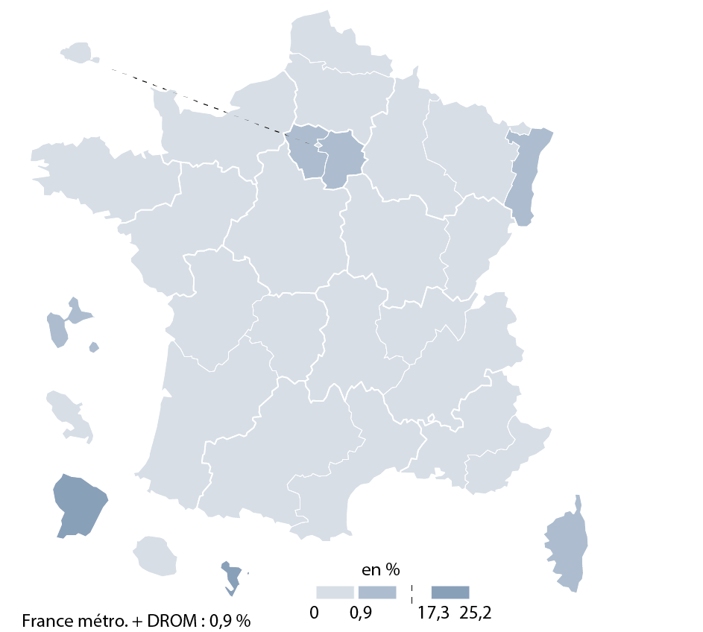
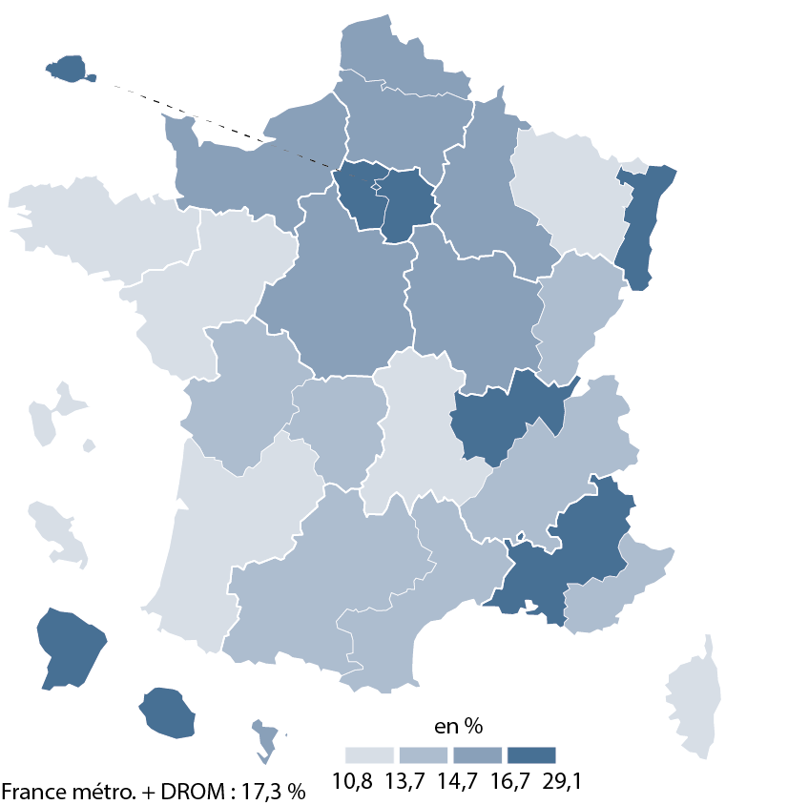
CODE | ACADEMIES | Part moins de 5 ans ancienneté | part non tit | [3] Part des non-titulaires parmi les enseignants du premier degré public en 2019-2020 |  | [4] Part des enseignants titulaires du premier degré public ayant moins de 5 ans d'ancienneté en 2019-2020
A02 | AIX-MARSEILLE | 17.3 | 0.3
A20 | AMIENS | 16.6 | 0.2
A03 | BESANCON | 14.6 | 0.0
A04 | BORDEAUX | 13.4 | 0.1
A06 | CLERMONT-FERRAND | 10.8 | 0.5
A27 | CORSE | 12.6 | 4.1
A24 | CRETEIL | 29.1 | 2.4
A07 | DIJON | 15.1 | 0.0
A08 | GRENOBLE | 14.5 | 0.1
A32 | GUADELOUPE | 12.0 | 1.1
A33 | GUYANE | 28.7 | 17.3
A09 | LILLE | 16.5 | 0.1
A22 | LIMOGES | 14.1 | 0.3
A10 | LYON | 20.1 | 0.1
A31 | MARTINIQUE | 13.3 | 0.1
A43 | MAYOTTE | 14.8 | 25.2
A11 | MONTPELLIER | 14.6 | 0.0
A12 | NANCY-METZ | 12.8 | 0.1
A17 | NANTES | 13.7 | 0.0
A23 | NICE | 14.2 | 0.0
A70 | NORMANDIE | 15.1 | 0.0
A18 | ORLEANS-TOURS | 14.8 | 0.3
A01 | PARIS | 22.4 | 0.1
A13 | POITIERS | 13.7 | 0.0
A19 | REIMS | 16.1 | 0.1
A14 | RENNES | 11.7 | 0.1
A28 | REUNION | 17.7 | 0.0
A15 | STRASBOURG | 16.8 | 0.9
A16 | TOULOUSE | 13.8 | 0.4
A25 | VERSAILLES | 23.4 | 1.5

France métro + DROM |  | 17.3 | 0.9 |  | © DEPP |  | © DEPP
 |  |  | © DEPP
► Champ : France métropolitaine + DROM, agents ayant une mission d'enseignement dans le premier degré public, rémunérés par l’Éducation Nationale et en activité au 30 novembre 2019. |  |  |  | ► Champ : France métropolitaine + DROM , agents ayant une mission d'enseignement dans le premier degré public, rémunérés par l’Éducation Nationale et en activité au 30 novembre 2019. |  | ► Champ : France métropolitaine + DROM , agents ayant une mission d'enseignement dans le premier degré public, rémunérés par l’Éducation Nationale et en activité au 30 novembre 2019.
MENJS-MESRI-DEPP, Panel des personnels issu de BSA, novembre 2019. |  |  |  | Source : MENJS-MESRI-DEPP, Panel des personnels issu de BSA, novembre 2019. |  | MENJS-MESRI-DEPP, Panel des personnels issu de BSA, novembre 2019.

